INFORME DE ERROR
PROYECTO PRUEBA DE SOFTWARE : INFORME DE ERRO DE SOFTWARE
ENVIADO POR |  | FECHA
MIGUEL ALFONZO CHAVEZ RAMOS |  | 2024-03-22

RESUMEN |  | ARCHIVO(S) ADJUNTO(S)
Se realizo una prueba de inicio de sesion en el sistema y se obtubieron errores en el escenario establecido. |  | LINK:
DESCRIPCIÓN |  | INFORMACIÓN ADICIONAL
La prueba unitaria tiene como objetivo validar el funcionamiento del módulo de inicio de sesión en un sistema, mediante pruebas exhaustivas para garantizar una autenticación precisa de los usuarios. |  | Se llevó a cabo una prueba adicional más allá del diseño original para determinar si el error persistía.

CAPTURA DE PANTALLA QUE DEMUESTRA EL COMPORTAMIENTO DEL ERROR
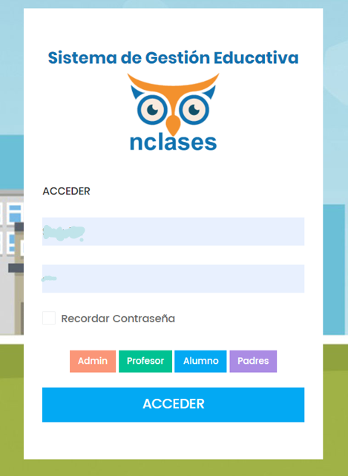 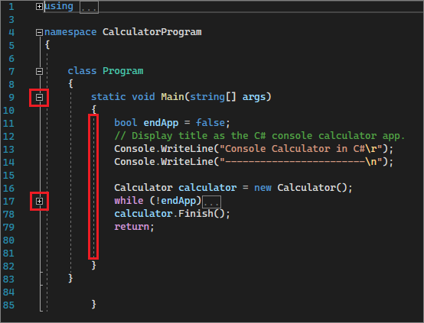

ESTADO DE LA VISTA DEL INFORME | X | REPRODUCIBILIDAD | X
Público |  | Siempre ocurre | x
Privado | x | Ocurre intermitentemente

SEVERIDAD | X | PRIORIDAD | X
Crítico |  | Crítico
Alto | X | Alto | X
Medio |  | Medio
Bajo |  | Bajo

DESCRIPCIÓN DEL ESTADO |  | ARREGLADO POR
El informe se entregó al analista QA – Walter Vasquez |  | ING. Leydi - 23/03/2024

